Вертикальный
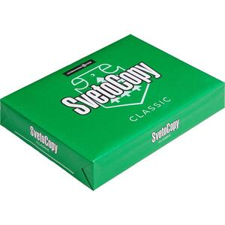 | Бумага для офисной техники SvetoCopy | Белизна | 146%
 |  | Класс бумаги | С
 |  | Количество листов в пачке | 500 шт
 |  | Плотность бумаги | 80 гр/м2
 |  | Страна происхождения | Россия
 |  | Формат | А4
 |  | Штук в коробке | 5 шт
 |  | Яркость бумаги | 95%
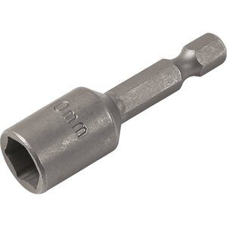 | Бита | Высота | 12 мм
 |  | Длина | 130 мм
 |  | Назначение | крестовые саморезы
 |  | Тип | односторнний 10
 |  | Толщина | 10 мм
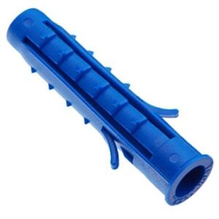 | Дюбель 6х40 | Диаметр (мм) | 6 мм
 |  | Длина | 40 мм
 |  | Материал | Полипропилен
 |  | Страна происхождения | Россия
 |  | Цвет | Синий
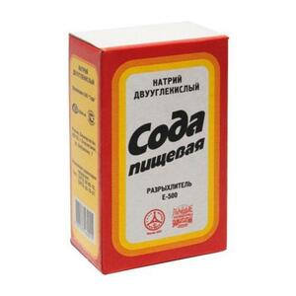 | Сода пищевая 500г | Вес, грамм | 500
 |  | Вид продукта | сода пищевая
 |  | Количество штук в транспортном коробе | 24 шт
 |  | Срок хранения от даты производства (месяцев) | 48
 |  | Страна производства | Россия
 |  | Тип упаковки | картонная
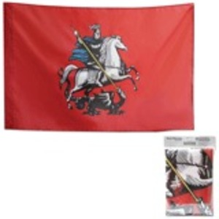 | Флаг Москвы, 90х135 см | Длина | 135 см
 |  | Вес | 120 кг
 |  | Материал основания | отсутствует
 |  | Материал полотна | синтетический шелк
 |  | Поставляется в разобранном виде | нет
 |  | Тип товара | флаг
 |  | Упаковка | пакет с европодвесом
 |  | Флагшток | нет
 |  | Ширина | 90 см
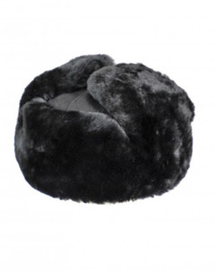 | Шапка ушанка комбинированная | Количество в упаковке | 1 шт
 |  | Материал | натуральный мех
 |  | Пол | Мужской
 |  | Размер | 56
 |  | Форма | Классическая
 |  | Цвет | Черный
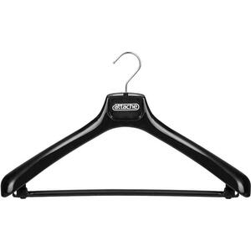 | Вешалка-плечики анатомическая | Антивандальная | нет
 |  | Гарантийный срок | 12
 |  | Материал каркаса | пластик
 |  | Наличие в салоне | нет
 |  | Размер модели | 50-52
 |  | С перекладиной | нет
 |  | Усиленная | нет
 |  | Цвет каркаса | Черный
 |  | Ширина | 450 мм
 | Шелк для волос , 4x10 мл | Количество упаковок в транспортной коробке | 1 шт
 |  | Комус-гид | питание и увлажнение
 |  | Страна производства | Россия
 |  | Тип волос | сухие, поврежденные
 |  | Тип средства | масло
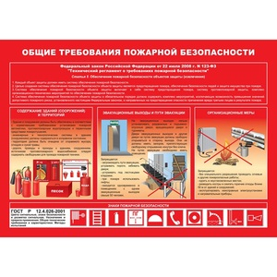 | Плакат | Длина | 450 мм
 |  | Издательство | ЭНАС-КНИГА
 |  | Ламинация | да
 |  | Название | Плакат по пожарной безопасности
 |  | Страна происхождения | Россия
 |  | Тематика | Инструкции по пожарной безопасности
 |  | Формат | А3
 |  | Ширина | 300 мм
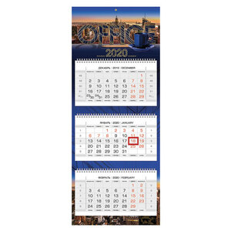 | Календарь квартальный 2020 год, "Люкс" | Внутренний блок | мелованная бумага
 |  | Высота | 79 см
 |  | Год | 2020 г.
 |  | Индивидуальная упаковка | да
 |  | Календарная сетка | с разбивкой на 3 месяца
 |  | Курсор | да
 |  | Масса | 229 г
 |  | Пикколо | да
 |  | Плотность внутреннего блока | 80 гр/м2
 |  | Плотность подложки | 250 гр/м2
 |  | Подложка | нет
 |  | Тематика | офис
 |  | Тип календаря | квартальный
 |  | Тип скрепления | нет
 |  | Ширина | 32 см
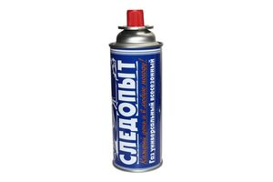 | Газ "Следопыт" 220гр. | Вид товара | Баллон
 |  | Массовая доля изобутана, % | 0.74
 |  | Массовая доля пропана, % | 0.04
 |  | Объём | 220 г
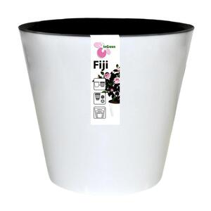 | Горшок для цветов Фиджи | Высота изделия | 20.8 см
 |  | Материал | пластик
 |  | Тип | горшок
 |  | Цвет изделия | белый
 |  | Ширина изделия | 23 см
 | Композиции из срезанных цветов | Высота композиции | 50 см
 |  | Диаметр композиции | 35 см
 |  | Лента атласная розовая | 1 метр
 |  | Роза | 51 шт
 |  | Сорт цветка | Ред наоми , Пенни Лейн , Дип пёрпл , Проуд, Роял порчелино, Аваланж
 |  | Цвета | Кремовая - Розовая - Белая - Сиреневая - Красная - Фиолетовая - Фуксия
 |  | Шляпная коробка | 1 шт
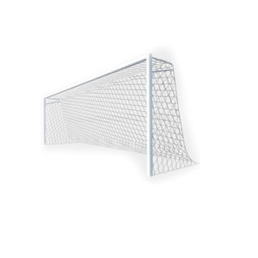 | Сетка спортивная | Длина | 7.5 метр
 |  | Высота | 2.5 метр
 |  | Толщина нити | 2.2 мм
 |  | Ширина | 1.5 метр
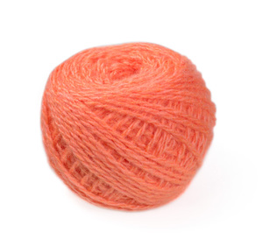 | Пряжа "Карачаевская" акрил 40-45 г (ярко оранжевый) | Вес | 40 г
 |  | Вид | товары
 |  | Длина мотка | 120 метр
 |  | Количество в упаковке | 10 шт
 |  | Состав | акрил
 |  | Страна происхождения | Россия
 |  | Цвет | ярко оранжевый

